Hoja4
ANOVA de Medidas Repetidas

Efectos Dentro de los Sujetos
 | Suma de Cuadrados | gl | Media Cuadrática | F | p | η²G
Modalidad sensorial | 26662 | 3 | 8887 | 4.24 | 0.008 | 0.047
Modalidad sensorial ✻ condicion | 27160 | 3 | 9053 | 4.32 | 0.007 | 0.048
Residual | 163596 | 78 | 2097
Nota. Suma de Cuadrados Tipo 3

Efectos Entre Sujetos
 | Suma de Cuadrados | gl | Media Cuadrática | F | p | η²G
condicion | 68195 | 1 | 68195 | 4.69 | 0.040 | 0.112
Residual | 377684 | 26 | 14526
Nota. Suma de Cuadrados Tipo 3

Supuestos

Pruebas de Esfericidad
 | W de Mauchly | p | ε de Greenhouse-Geisser | ε de Huynh-Feldt
Modalidad sensorial | 0.769 | 0.261 | 0.853 | 0.955

Prueba de Levene para homogeneidad de varianzas
 | F | gl1 | gl2 | p
E.normalizado.tacto | 2.78 | 1 | 26 | 0.107
E.normalizado.control | 3.49 | 1 | 26 | 0.073 |  |  |  |  |  | ANOVA de Medidas Repetidas
E.normalizado.acción | 7.85 | 1 | 26 | 0.009
E.normalizado.contacto | 2.71 | 1 | 26 | 0.111 |  |  |  |  |  | Efectos Dentro de los Sujetos
 |  |  |  |  |  |  |  |  |  |  | Suma de Cuadrados | gl | Media Cuadrática | F | p | η²G
 |  |  |  |  |  |  |  |  |  | Modalidad sensorial | 500 | 3 | 166.6 | 0.638 | 0.593 | 0.011
 |  |  |  |  |  |  |  |  |  | Modalidad sensorial ✻ condicion | 153 | 3 | 50.9 | 0.195 | 0.900 | 0.003
Pruebas Post Hoc |  |  |  |  |  |  |  |  |  | Residual | 20366 | 78 | 261.1
 |  |  |  |  |  |  |  |  |  | Nota. Suma de Cuadrados Tipo 3
Comparaciones Post Hoc - condicion
Comparación
condicion |  | condicion | Diferencia de Medias | EE | gl | t | ptukey
DV | - | NDV | -49.5 | 22.8 | 26.0 | -2.17 | 0.040 |  |  | Efectos Entre Sujetos
 |  |  |  |  |  |  |  |  |  |  | Suma de Cuadrados | gl | Media Cuadrática | F | p | η²G
 |  |  |  |  |  |  |  |  |  | condicion | 2.31 | 1 | 2.31 | 0.00257 | 0.960 | 0.000
 |  |  |  |  |  |  |  |  |  | Residual | 23369.57 | 26 | 898.83
Comparaciones Post Hoc - Modalidad sensorial ✻ condicion |  |  |  |  |  |  |  |  |  | Nota. Suma de Cuadrados Tipo 3
Comparación
Modalidad sensorial | condicion |  | Modalidad sensorial | condicion | Diferencia de Medias | EE | gl | t | ptukey
Kinestesiko | DV | - | Kinestesiko | NDV | -79,879 | 25.5 | 26.0 | -31,331 | 0.070
 |  | - | Control | DV | 9,583 | 15.2 | 26.0 | 0.6319 | 0.998 | Supuestos
 |  | - | Control | NDV | -42,841 | 26.9 | 26.0 | -15,914 | 0.751
 |  | - | Acción | DV | 9,317 | 18.8 | 26.0 | 0.4947 | 1,000 | Pruebas de Esfericidad
 |  | - | Acción | NDV | -58,206 | 27.6 | 26.0 | -21,112 | 0.434 |  | W de Mauchly | p | ε de Greenhouse-Geisser | ε de Huynh-Feldt
 |  | - | Contacto | DV | 2,050 | 16.0 | 26.0 | 0.1278 | 1,000 | Modalidad sensorial | 0.517 | 0.006 | 0.714 | 0.780
 |  | - | Contacto | NDV | 3,967 | 26.0 | 26.0 | 0.1528 | 1,000
 | NDV | - | Control | DV | 89,463 | 26.7 | 26.0 | 33,463 | 0.044
 |  | - | Control | NDV | 37,038 | 16.3 | 26.0 | 22,734 | 0.344
 |  | - | Acción | DV | 89,196 | 27.3 | 26.0 | 32,669 | 0.053 | Prueba de Levene para homogeneidad de varianzas
 |  | - | Acción | NDV | 21,673 | 20.2 | 26.0 | 10,713 | 0.957 |  | F | gl1 | gl2 | p
 |  | - | Contacto | DV | 81,929 | 25.9 | 26.0 | 31,639 | 0.066 | G.normalizado.tacto | 0.97259 | 1 | 26 | 0.333
 |  | - | Contacto | NDV | 83,846 | 17.2 | 26.0 | 48,656 | 0.001 | G.normalizado.control | 0.00753 | 1 | 26 | 0.932
Control | DV | - | Control | NDV | -52,424 | 28.1 | 26.0 | -18,658 | 0.584 | G.normalizado.acción | 131,826 | 1 | 26 | 0.261
 |  | - | Acción | DV | -0.267 | 18.4 | 26.0 | -0.0145 | 1,000 | G.normalizado.contacto | 908,777 | 1 | 26 | 0.006
 |  | - | Acción | NDV | -67,790 | 28.7 | 26.0 | -23,603 | 0.301
 |  | - | Contacto | DV | -7,533 | 17.7 | 26.0 | -0.4248 | 1,000
 |  | - | Contacto | NDV | -5,617 | 27.2 | 26.0 | -0.2067 | 1,000
 | NDV | - | Acción | DV | 52,158 | 28.6 | 26.0 | 18,213 | 0.612 | Pruebas Post Hoc
 |  | - | Acción | NDV | -15,365 | 19.8 | 26.0 | -0.7770 | 0.993
 |  | - | Contacto | DV | 44,891 | 27.3 | 26.0 | 16,444 | 0.720 | Comparaciones Post Hoc - condicion
 |  | - | Contacto | NDV | 46,808 | 19.0 | 26.0 | 24,572 | 0.257 | Comparación
Acción | DV | - | Acción | NDV | -67,523 | 29.3 | 26.0 | -23,084 | 0.327 | condicion |  | condicion | Diferencia de Medias | EE | gl | t | ptukey
 |  | - | Contacto | DV | -7,267 | 13.5 | 26.0 | -0.5381 | 0.999 | DV | - | NDV | 0.288 | 5.68 | 26.0 | 0.0507 | 0.960
 |  | - | Contacto | NDV | -5,350 | 27.7 | 26.0 | -0.1929 | 1,000
 | NDV | - | Contacto | DV | 60,256 | 27.9 | 26.0 | 21,566 | 0.408
 |  | - | Contacto | NDV | 62,173 | 14.5 | 26.0 | 42,860 | 0.005
Contacto | DV | - | Contacto | NDV | 1,917 | 26.3 | 26.0 | 0.0727 | 1,000 | Comparaciones Post Hoc - Modalidad sensorial ✻ condicion
 |  |  |  |  |  |  |  |  |  | Comparación
 |  |  |  |  |  |  |  |  |  | Modalidad sensorial | condicion |  | Modalidad sensorial | condicion | Diferencia de Medias | EE | gl | t | ptukey
 |  |  |  |  |  |  |  |  |  | Kinestesiko | DV | - | Kinestesiko | NDV | 1,896 | 7.89 | 26.0 | 0.2403 | 1,000
Comparaciones Post Hoc - Modalidad sensorial |  |  |  |  |  |  |  |  |  |  |  | - | Control | DV | 6,333 | 4.30 | 26.0 | 14,732 | 0.814
Comparación |  |  |  |  |  |  |  |  |  |  |  | - | Control | NDV | 7,435 | 7.50 | 26.0 | 0.9914 | 0.972
Modalidad sensorial |  | Modalidad sensorial | Diferencia de Medias | EE | gl | t | ptukey |  |  |  |  | - | Acción | DV | 3,033 | 5.69 | 26.0 | 0.5332 | 0.999
Kinestesiko | - | Control | 23.31 | 11.13 | 26.0 | 2,095 | 0.181 |  |  |  |  | - | Acción | NDV | 4,915 | 7.81 | 26.0 | 0.6295 | 0.998
 | - | Acción | 15.49 | 13.82 | 26.0 | 1,121 | 0.680 |  |  |  |  | - | Contacto | DV | 6,450 | 5.97 | 26.0 | 10,795 | 0.956
 | - | Contacto | 42.95 | 11.77 | 26.0 | 3,648 | 0.006 |  |  |  |  | - | Contacto | NDV | 2,723 | 8.10 | 26.0 | 0.3364 | 1,000
Control | - | Acción | -7.82 | 13.51 | 26.0 | -0.579 | 0.938 |  |  |  | NDV | - | Control | DV | 4,437 | 7.55 | 26.0 | 0.5875 | 0.999
 | - | Contacto | 19.64 | 13.01 | 26.0 | 1,509 | 0.447 |  |  |  |  | - | Control | NDV | 5,538 | 4.62 | 26.0 | 11,994 | 0.925
Acción | - | Contacto | 27.45 | 9.91 | 26.0 | 2,770 | 0.047 |  |  |  |  | - | Acción | DV | 1,137 | 7.82 | 26.0 | 0.1454 | 1,000
 |  |  |  |  |  |  |  |  |  |  |  | - | Acción | NDV | 3,019 | 6.11 | 26.0 | 0.4941 | 1,000
 |  |  |  |  |  |  |  |  |  |  |  | - | Contacto | DV | 4,554 | 8.07 | 26.0 | 0.5644 | 0.999
 |  |  |  |  |  |  |  |  |  |  |  | - | Contacto | NDV | 0.827 | 6.42 | 26.0 | 0.1288 | 1,000
Medias Marginales Estimadas |  |  |  |  |  |  |  |  |  | Control | DV | - | Control | NDV | 1,101 | 7.14 | 26.0 | 0.1542 | 1,000
 |  |  |  |  |  |  |  |  |  |  |  | - | Acción | DV | -3,300 | 6.74 | 26.0 | -0.4894 | 1,000
condicion |  |  |  |  |  |  |  |  |  |  |  | - | Acción | NDV | -1,418 | 7.47 | 26.0 | -0.1899 | 1,000
 |  |  |  |  |  |  |  |  |  |  |  | - | Contacto | DV | 0.117 | 4.32 | 26.0 | 0.0270 | 1,000
 |  |  |  |  |  |  |  |  |  |  |  | - | Contacto | NDV | -3,610 | 7.77 | 26.0 | -0.4648 | 1,000
 |  |  |  |  |  |  |  |  |  |  | NDV | - | Acción | DV | -4,401 | 7.42 | 26.0 | -0.5928 | 0.999
Medias Marginales Estimadas - condicion |  |  |  |  |  |  |  |  |  |  |  | - | Acción | NDV | -2,519 | 7.24 | 26.0 | -0.3478 | 1,000
 |  |  | Intervalo de Confianza al 95% |  |  |  |  |  |  |  |  | - | Contacto | DV | -0.985 | 7.69 | 26.0 | -0.1281 | 1,000
condicion | Media | EE | Inferior | Superior |  |  |  |  |  |  |  | - | Contacto | NDV | -4,712 | 4.64 | 26.0 | -10,150 | 0.968
DV | 0.229 | 15.6 | -31.8 | 32.2 |  |  |  |  |  | Acción | DV | - | Acción | NDV | 1,882 | 7.74 | 26.0 | 0.2432 | 1,000
NDV | 49,707 | 16.7 | 15.4 | 84.1 |  |  |  |  |  |  |  | - | Contacto | DV | 3,417 | 7.63 | 26.0 | 0.4479 | 1,000
 |  |  |  |  |  |  |  |  |  |  |  | - | Contacto | NDV | -0.310 | 8.03 | 26.0 | -0.0387 | 1,000
 |  |  |  |  |  |  |  |  |  |  | NDV | - | Contacto | DV | 1,535 | 7.99 | 26.0 | 0.1921 | 1,000
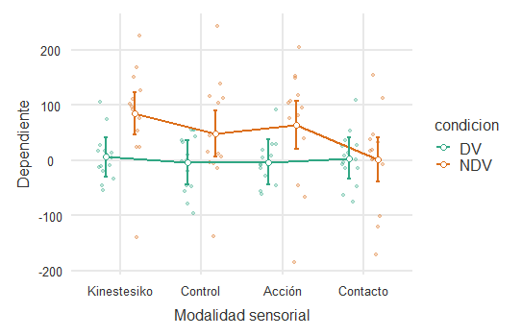
 |  |  |  |  |  |  |  |  |  |  |  | - | Contacto | NDV | -2,192 | 8.19 | 26.0 | -0.2676 | 1,000
Modalidad sensorial ✻ condicion |  |  |  |  |  |  |  |  |  | Contacto | DV | - | Contacto | NDV | -3,727 | 8.27 | 26.0 | -0.4507 | 1,000

Medias Marginales Estimadas - Modalidad sensorial ✻ condicion |  |  |  |  |  |  |  |  |  | Comparaciones Post Hoc - Modalidad sensorial
 |  |  |  | Intervalo de Confianza al 95% |  |  |  |  |  | Comparación
condicion | Modalidad sensorial | Media | EE | Inferior | Superior |  |  |  |  | Modalidad sensorial |  | Modalidad sensorial | Diferencia de Medias | EE | gl | t | ptukey
DV | Kinestesiko | 5.47 | 17.4 | -30.24 | 41.2 |  |  |  |  | Kinestesiko | - | Control | 5,936 | 3.15 | 26.0 | 1,882 | 0.260
 | Control | -4.12 | 19.1 | -43.47 | 35.2 |  |  |  |  |  | - | Acción | 3,026 | 4.17 | 26.0 | 0.725 | 0.886
 | Acción | -3.85 | 19.9 | -44.82 | 37.1 |  |  |  |  |  | - | Contacto | 3,638 | 4.38 | 26.0 | 0.830 | 0.840
 | Contacto | 3.42 | 18.0 | -33.49 | 40.3 |  |  |  |  | Control | - | Acción | -2,910 | 4.95 | 26.0 | -0.588 | 0.935
NDV | Kinestesiko | 85.35 | 18.7 | 46.99 | 123.7 |  |  |  |  |  | - | Contacto | -2,297 | 3.17 | 26.0 | -0.725 | 0.886
 | Control | 48.31 | 20.6 | 6.04 | 90.6 |  |  |  |  | Acción | - | Contacto | 0.612 | 5.60 | 26.0 | 0.109 | 1,000
 | Acción | 63.67 | 21.4 | 19.67 | 107.7
 | Contacto | 1.50 | 19.3 | -38.14 | 41.1

 |  |  |  |  |  |  |  |  |  | Medias Marginales Estimadas

Modalidad sensorial |  |  |  |  |  |  |  |  |  | condicion

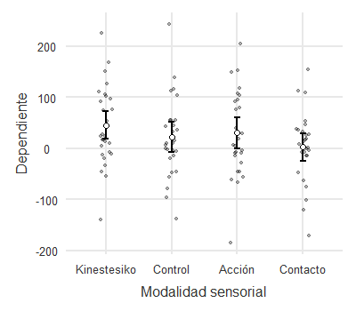
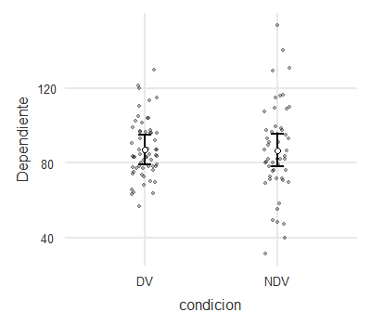
Medias Marginales Estimadas - Modalidad sensorial |  |  |  |  |  |  |  |  |  | Medias Marginales Estimadas - condicion
 |  |  | Intervalo de Confianza al 95% |  |  |  |  |  |  |  |  |  | Intervalo de Confianza al 95%
Modalidad sensorial | Media | EE | Inferior | Superior |  |  |  |  |  | condicion | Media | EE | Inferior | Superior
Kinestesiko | 45.41 | 12.7 | 19,203 | 71.6 |  |  |  |  |  | DV | 87.1 | 3.87 | 79.1 | 95.1
Control | 22.10 | 14.0 | -6,782 | 51.0 |  |  |  |  |  | NDV | 86.8 | 4.16 | 78.3 | 95.4
Acción | 29.91 | 14.6 | -0.151 | 60.0
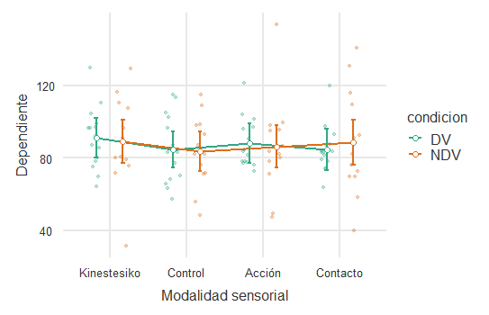
Contacto | 2.46 | 13.2 | -24,622 | 29.5

 |  |  |  |  |  |  |  |  |  | Modalidad sensorial ✻ condicion

 |  |  |  |  |  |  |  |  |  | Medias Marginales Estimadas - Modalidad sensorial ✻ condicion
 |  |  |  |  |  |  |  |  |  |  |  |  |  | Intervalo de Confianza al 95%
 |  |  |  |  |  |  |  |  |  | condicion | Modalidad sensorial | Media | EE | Inferior | Superior
 |  |  |  |  |  |  |  |  |  | DV | Kinestesiko | 91.0 | 5.38 | 80.0 | 102.1
 |  |  |  |  |  |  |  |  |  |  | Control | 84.7 | 4.87 | 74.7 | 94.7
 |  |  |  |  |  |  |  |  |  |  | Acción | 88.0 | 5.27 | 77.2 | 98.9
 |  |  |  |  |  |  |  |  |  |  | Contacto | 84.6 | 5.63 | 73.0 | 96.2
 |  |  |  |  |  |  |  |  |  | NDV | Kinestesiko | 89.2 | 5.78 | 77.3 | 101.0
 |  |  |  |  |  |  |  |  |  |  | Control | 83.6 | 5.23 | 72.9 | 94.4
 |  |  |  |  |  |  |  |  |  |  | Acción | 86.1 | 5.66 | 74.5 | 97.8
 |  |  |  |  |  |  |  |  |  |  | Contacto | 88.3 | 6.05 | 75.9 | 100.8

 |  |  |  |  |  |  |  |  |  | Modalidad sensorial

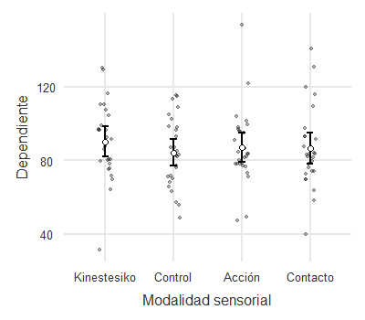

 |  |  |  |  |  |  |  |  |  | Medias Marginales Estimadas - Modalidad sensorial
 |  |  |  |  |  |  |  |  |  |  |  |  | Intervalo de Confianza al 95%
 |  |  |  |  |  |  |  |  |  | Modalidad sensorial | Media | EE | Inferior | Superior
 |  |  |  |  |  |  |  |  |  | Kinestesiko | 90.1 | 3.95 | 82.0 | 98.2
 |  |  |  |  |  |  |  |  |  | Control | 84.2 | 3.57 | 76.8 | 91.5
 |  |  |  |  |  |  |  |  |  | Acción | 87.1 | 3.87 | 79.1 | 95.0
 |  |  |  |  |  |  |  |  |  | Contacto | 86.5 | 4.13 | 78.0 | 95.0

